กม.24
 | โครงการสอบเทียบอาคารชลประทาน
 | สำนักบริหารจัดการน้ำและอุทกวิทยา กรมชลประทาน
 | (งบประมาณเงินทุนหมุนเวียนเพื่อการชลประทาน ปี 2558)

1 | ข้อมูลทางกายภาพ
 | 1.1 ข้อมูลระบบส่งน้ำที่ตั้งของอาคาร
 | - ข้อมูลทั่วไปของอาคาร |  | อาคารอัดน้ำกลางคลอง กม.24 |  |  |  | อาคาร
 | - โครงการ |  | โครงการส่งน้ำและบำรุงรักษา กิ่วลม-กิ่วคอหมา
 | - ตำแหน่งที่ตั้ง กม. |  | 24+000 |  |  |  | คลองสายใหญ่
 | อำเภอ |  | เมือง |  |  |  | จังหวัด | ลำปาง
 | - พิกัด |  | N 18º23'40.27'' |  | E 099º31'10.16''
 | - ลักษณะคลอง |  | ÿ คลองดิน |  | ÿ คลองดาดคอนกรีต

 | 1.2 ข้อมูลอาคาร
 | - ชื่ออาคาร
 | - ประเภทบาน ÿ ประตูระบายน้ำบานตรง (Sluice gate) |  |  |  |  |  | 2 | บาน
 |  |  | ขนาดบาน | กว้าง |  |  | 1.20 | เมตร
 |  |  |  | สูง |  |  | 2.00 | เมตร
 | - ระดับพื้น Inlet |  |  |  |  |  | - | เมตร (รทก.)
 | - ระดับพื้น Outlet |  |  |  |  |  | - | เมตร (รทก.)
 | - ระดับพื้นธรณีอาคาร |  |  |  |  |  | 0.00 | เมตร (รสม.)
 | - ปริมาณน้ำไหลผ่านสูงสุด |  |  |  |  |  | - | ลูกบาศก์เมตร/วินาที
 | - รัศมีความโค้งของบาน (สำหรับบานโค้ง) |  |  |  |  |  | - | เมตร

 | 1.3 รูปภาพอาคารชลประทาน
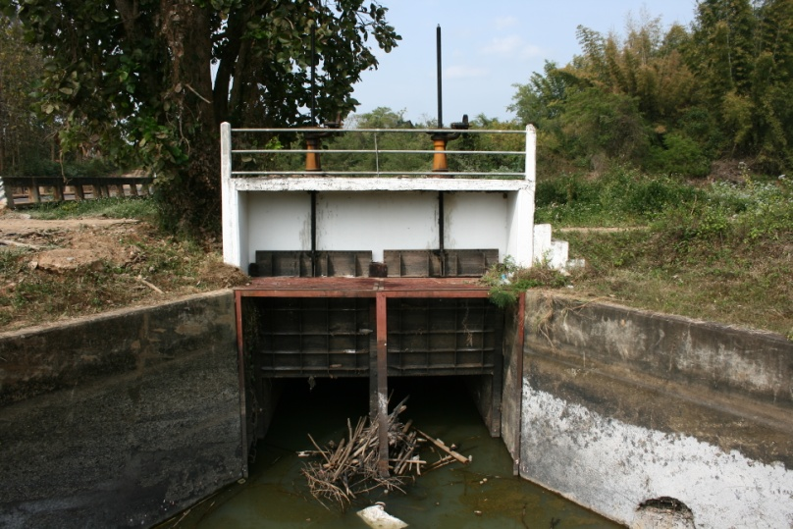

2 | ข้อมูลการสอบเทียบอาคารชลประทาน
 | ÿ ประตูระบายน้ำบานตรง (Sluice gate)
 | ÿ การไหลแบบจม (Submerged flow)
 | สูตรการคำนวนสอบเทียบอาคาร

 | เมื่อ | Q = ปริมาณน้ำผ่านอาคาร (ลบ.ม./วินาที)
 |  | Cs = สัมประสิทธิ์ปริมาณน้ำเมื่อการไหลเป็นแบบจม (Submerged Flow)
 |  | L = ความกว้างของช่องประตูระบาย (เมตร)
 |  | Hs = ระดับน้ำด้านท้ายประตู - ระดับธรณีประตู (เมตร)
 |  | ∆H = ระดับน้ำด้านหน้าประตู - ระดับด้านท้ายประตู (เมตร)
 |  | g = ความเร่งเนื่องจากแรงโน้มถ่วง (เมตร/วินาที)
 |  | Go = การเปิดบาน (เมตร)

ที่ | ระดับน้ำ | ระดับน้ำ | ∆H |  | Hs | ระยะเปิดบาน | Q | Hs/Go | Cs
 | ด้านเหนือน้ำ | ด้านท้ายน้ำ |  |  |  | (Go)
 | ม.(รทก./รสม.) | ม.(รทก./รสม.) |  |  |  | ม. | ลบ.ม./วินาที
1 | 3.125 | 2.890 | 0.23 | 2.1473 | 2.8900 | 1.37 | 10.041 | 2.109 | 0.674
2 | 3.115 | 2.900 | 0.22 | 2.0539 | 2.9000 | 1.57 | 10.352 | 1.847 | 0.724
3 | 3.105 | 2.910 | 0.19 | 1.9560 | 2.9100 | 1.77 | 10.538 | 1.644 | 0.771
4 | 3.095 | 2.920 | 0.18 | 1.8530 | 2.9200 | 1.97 | 10.596 | 1.482 | 0.816

สอบเทียบอาคาร อาคารอัดน้ำกลางคลอง กม.24 โครงการส่งน้ำและบำรุงรักษา กิ่วลม-กิ่วคอหมา
2.109 | 0.674
1.847 | 0.724
1.644 | 0.771
1.482 | 0.816

3 | ข้อมูลการเปิดบานในระดับต่างๆ

ที่ | ระดับน้ำ | ระดับน้ำ | Hs | ∆H | ระยะเปิดบาน | Hs/Go | Cs | ปริมาณน้ำไหลผ่าน
 | ด้านเหนือน้ำ | ด้านท้ายน้ำ |  |  | (Go)
 | ม.(รทก./รสม.) | ม.(รทก./รสม.) |  |  | ม. |  |  | ลบ.ม./วินาที
1 | 3.125 | 2.890 | 2.89 | 0.23 | 1.37 | 2.109 | 0.664 | 9.8944
2 | 3.115 | 2.900 | 2.90 | 0.22 | 1.57 | 1.847 | 0.714 | 10.2042
3 | 3.105 | 2.910 | 2.91 | 0.19 | 1.77 | 1.644 | 0.760 | 10.3857
4 | 3.095 | 2.920 | 2.92 | 0.18 | 1.97 | 1.482 | 0.804 | 10.4418

หมายเหตุ สามารถนำไปใช้คำนวณในการยกบานระบายที่ระดับต่างๆ โดยป้อนข้อมูลระดับด้านเหนือน้ำและระดับที่ต้องการยกบาน
 | จะสามารถทราบปริมาณน้ำไหลผ่านอาคารได้ (กรอกข้อมูลในช่องว่างเท่านั้น ยกเว้นช่องสีทึบ)

